Sheet2
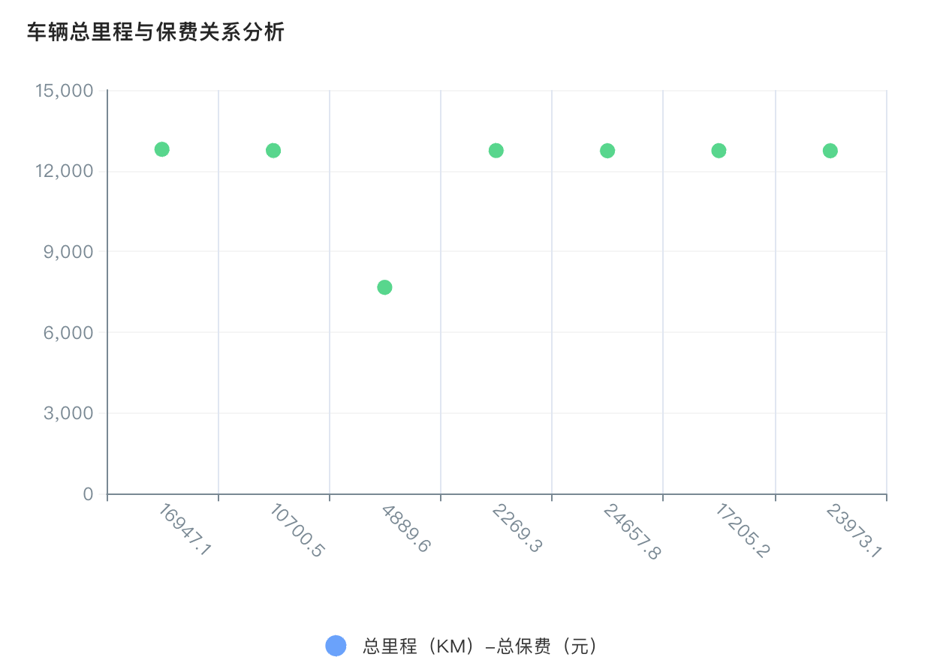
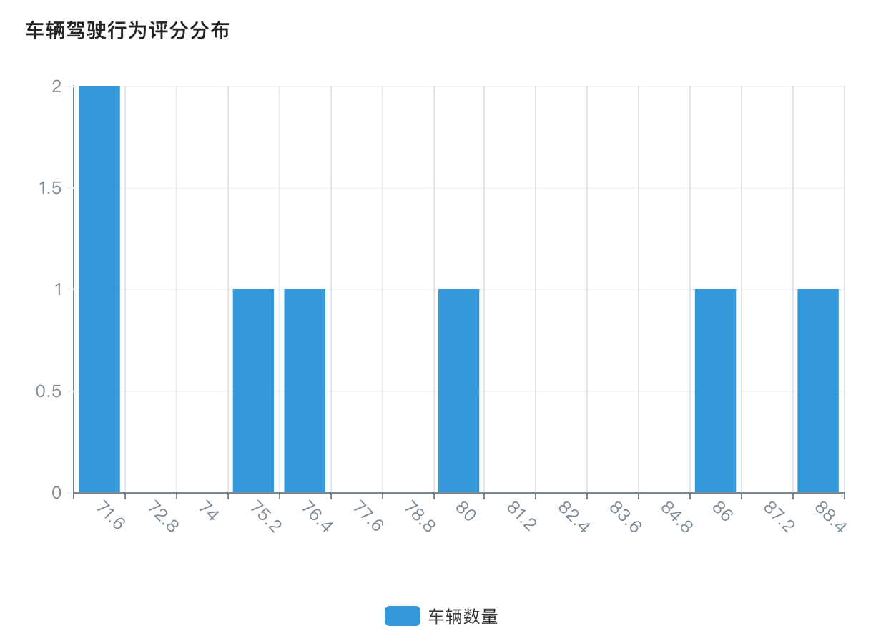
授权月份 | 授权车辆数（辆） | 总保费（元）
Mar-26 | 6 | 76,531.40
Apr-26 | 2 | 15,337.44
May-26 | 4 | 55,278.85
Jun-26 | 1 | 6,223.86
合计 | 13 | 153,371.55

